Sheet1
切图 | 尺寸 | 图 | 链接
 | 838*406 | 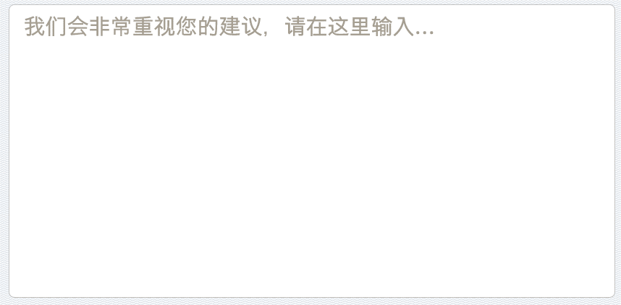
 | 628*82
 | 178*72 |  | common
 | 122*122 |  | common

 |  |  |  | 0
文本 | 尺寸 | 颜色 | 备注

 | 24 点 | 0e90d4
 | 30 点 | a69f92 | 系统字
 | 32 点 | ffffff | 描边 2px,2b8538

